Лист1
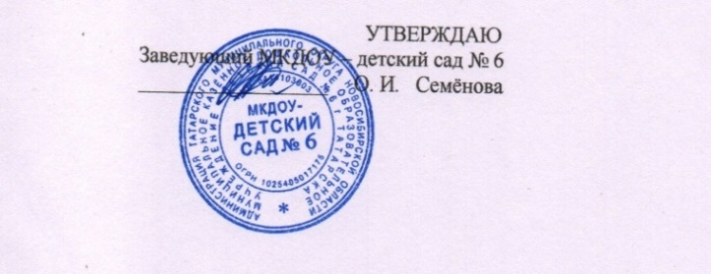

 | МКДОУ - детский сад № 6 |  |  | с 1,5 до 3 лет |  |  | День | 05.05.2026 г. |  | МКДОУ - детский сад № 6 |  |  | с 3 лет до 7 лет |  |  | День | 05.05.2026 г.

Прием пищи | Раздел | № рец. | Блюдо | Выход, г | Калорийность | Белки | Жиры | Углеводы | Прием пищи | Раздел | № рец. | блюдо | выход, г. | Калорийность | белки | жиры | углеводы
Завтрак | горячее блюдо | 22к | Каша жидкая молочная овсянная | 110 | 144.5 | 5.1 | 5.6 | 18.5 | Завтрак | горячее блюдо | 22к | Каша жидкая молочная овсянная | 130 | 192,1 | 6.7 | 7.5 | 24.5
 | горячий напиток | 21гн | Какао с молоком | 150 | 60.8 | 2.5 | 2 | 8.3 |  | горячий напиток | 21гн | Какао с молоком | 180 | 100.4 | 4.6 | 3.6 | 12.6
 | хлеб | 19з | Батон с маслом | 20/3 | 37.4 | 0.05 | 4.1 | 0.1 |  | хлеб | 19з | Батон с маслом | 25/4 | 37.4 | 0.05 | 4.1 | 0.1
итого за завтрак |  |  |  | 283 | 242.7 | 7.65 | 11.7 | 26.9 | итого за завтрак |  |  |  | 339 | 137.8 | 11.35 | 15.20 | 37.2
Завтрак 2 |  |  | Сок фруктовый | 85 | 45 | 0.4 | 0.4 | 9.8 | Завтрак 2 |  |  | Сок фруктовый | 85 | 45 | 0.4 | 0.4 | 9.8
 | закуска | 5з | Салат из белокачанной капусты с зелёным горошком и солёным огурцом | 30 | 81.5 | 1 | 6.3 | 5.8 |  | закуска | 5з | Салат из белокачанной капусты с зелёным горошком и солёным огурцом | 40 | 81.5 | 1 | 6.3 | 5.8
Обед | 1 горячее блюдо | 6с | Суп картофельный с клёцками | 150 | 70 | 3.4 | 1.4 | 8.5 | Обед | 1 горячее блюдо | 6с | Суп картофельный с клёцками | 180 | 93.3 | 5.6 | 1.7 | 11
 | 2 горячее блюдо | 6г | Рис отварной | 110 | 162,8 | 3 | 3.8 | 29.2 |  | 2 горячее блюдо | 6г | Рис отварной | 130 | 203.5 | 3.7 | 4.8 | 36.5
 |  | 2р | Биточка рыбная в томатно-сметанном соусе | 50/20 | 98.2 | 10.5 | 4 | 5.1 |  |  | 2р | Биточка рыбная в томатно-сметанном соусе | 70/25 | 130.9 | 14 | 5.30 | 6.9
 | 3 блюдо | 5хн | Компот из свежих фруктов | 150 | 31.9 | 0.2 | 0.1 | 7.6 |  | 3 блюдо | 5хн | Компот из свежих фруктов | 180 | 42.5 | 0.2 | 0.1 | 10.2
итого за обед |  |  |  | 440 | 281.6 | 18.1 | 15.6 | 56.2 | итого за обед |  |  |  | 530 | 551.70 | 24.5 | 18.2 | 70.4
Уплотненный полдник | гор. блюдо | 19к | Суп молочный с макаронными изделиями | 150 | 134.2 | 5.5 | 5.2 | 16.5 | Уплотненный полдник | гор. блюдо | 19к | Суп молочный с макаронными изделиями | 180 | 134.2 | 5.5 | 5.2 | 16.5
 |  |  | Сгущенное молоко | 5 | 16.0 | 0.36 | 0.42 | 2.80 |  |  | б/н | Сгущенное молоко | 10 | 32 | 0.85 | 0.34 | 5.6
 | напиток | 3гн | Чай без сахара | 150 | 1 | 0.1 | 0 | 0 |  | напиток | 3гн | Чай без сахара | 180 | 1.4 | 0.20 | 0.00 | 0.1
итого за полдник |  |  |  | 400 | 151.20 | 5.96 | 5.62 | 19.30 | итого за полдник |  |  |  | 460 | 167.6 | 6.55 | 5.54 | 22.2
 | хлеб |  | Ржаной | 40 | 72.4 | 2.64 | 0.48 | 13.7 |  | хлеб |  | Ржаной | 50 | 90,0 | 2.64 | 0.48 | 13.7
 | хлеб |  | Пшеничный | 60 | 157.2 | 5.39 | 2.1 | 34.9 |  |  |  | Пшеничный | 80 | 209.6 | 7.7 | 3 | 49.8
Всего за день |  |  |  |  | 950.10 | 40.14 | 35.9 | 160.80 | Всего за день |  |  |  |  | 1201.7 | 53.14 | 42.82 | 203.1
Стоимость дня: 148,88 |  |  |  |  |  |  |  |  | Стоимость дня: 192,98
Калькулятор: Дурнова О.В. |  |  |  |  |  |  |  |  | Калькулятор: Дурнова О.В.

